貸物件
種目 | 賃料（月額） |  | 名 称 |  |  |  | 所在
貸テナント | 8万円 |  | コトブキビル：２F |  |  |  | 海南市名高533-19
 | （消費税） | 別途 | 交通 | 紀勢本線：「海南」駅より徒歩約4分

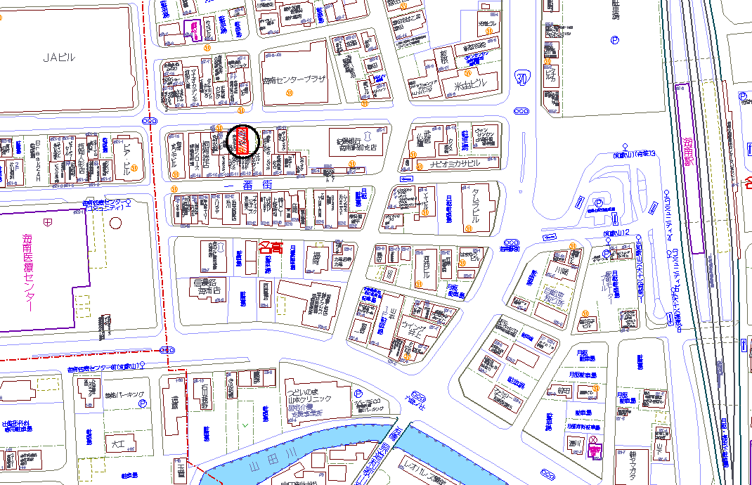 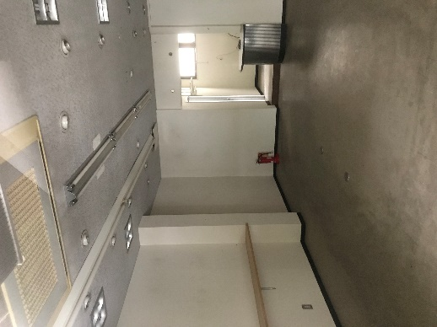 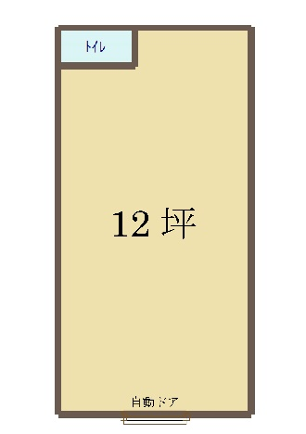 |  |  |  |  |  |  | 賃貸条件 | 管理・共益費 | 無
 |  |  |  |  |  |  |  | 敷金 | 2カ月
 |  |  |  |  |  |  |  | 敷引 | 実費
 |  |  |  |  |  |  |  | 保証金 | 無
 |  |  |  |  |  |  |  | 礼金 | 2カ月
 |  |  |  |  |  |  |  | 駐車場有無 | 無
 |  |  |  |  |  |  |  | 駐車場月額
 |  |  |  |  |  |  |  | 水道費用 | 実費
 |  |  |  |  |  |  |  | 火災保険 | 要
 |  |  |  |  |  |  |  | 保証会社 | 必須
 |  |  |  |  |  |  |  | 契約種類 | 普通借家契約
 |  |  |  |  |  |  |  | 契約期間 | 2年
 |  |  |  |  |  |  |  | 更新 | 可能
 |  |  |  |  |  |  |  | 入居可能日 | 即時
 |  |  |  |  |  |  | 建物 | 占有面積 | （公簿） | 40.87㎡

 |  |  |  |  |  |  |  | 構造 | 鉄骨造
 |  |  |  |  |  |  |  | 間取り
 |  |  |  |  |  |  |  | 築年月 | 昭和59年8月
 |  |  |  |  |  |  |  | 総戸数 | 1
 |  |  |  |  |  |  |  | エレベーター | 無し
 |  |  |  |  |  |  | 設備 | 上水道 | トイレ | 照明 | エアコン

 |  |  |  |  |  |  | その他

事務所に！店舗に！
駅近物件です！

 |  |  |  |  |  |  | 備考

うえくぼ不動産事務所 |  |  | 〒640-8332 |  | 担当者 | 上久保 | ●図面と現況が異なる場合は現況を優先させていただきます。
 |  |  | 和歌山市楠右衛門小路11谷口ビル２階 |  | 取引態様 | 媒介 | ●ご成約の際には当社規定の仲介手数料（税込）を申し受けます。
 |  |  | ＴＥＬ：073-499-5836 |  | 報酬形態 | 当方不払 | ●万一成約済み、物件状況変更の場合はご了承願います。
和歌山県知事免許（1）第3947号 |  |  | ＦＡＸ：073-499-5837 |  | チラシ広告 | 要連絡 | ●公法制限は当該地域の一般的な規制です。
公益社団法人全国宅地建物取引業保証協会会員 |  |  | 携 帯：090-6665-3718
 |  |  | Ｅmail：uekubo@uekubofudousan.com

種目 | 駐車場 | 火災保険 | 保証会社 | 契約種類 | 更新 | バルコニー方向 | エレベーター有無 | 広さ | 担当者 | 取引態様 | 報酬形態 | 広告
賃貸マンション | 有 | 要 | 不可（保証人のみ） | 普通借家契約 | 可能 | 北側 | 有り | （公簿） | 赤松 | 仲介 | 分かれ | 可
賃貸アパート | 有（1台） | 要（2年15000円） | 可 | 定期借家契約 | 不可 | 西側 | 無し | （実測） | 谷本 | 専任媒介 | 当方不払 | 不可
賃事務所 | 有（2台） | 不要 | 必須 | 事業用定期借家契約 | 再契約 | 南側 |  |  | 江子 | 専属専任 | 当方片手 | 要連絡
貸店舗 | 有（3台） | 不問 | 必須（指定有） |  |  | 東側 |  |  | 折尾 | 売主 | 代理折半
一棟貸 | 有（4台） |  |  |  |  |  |  |  | 徳山 | 代理 | 相談
 | 有（5台） |  |  |  |  |  |  |  | 西嶋 | 一般
 | 無 |  |  |  |  |  |  |  | 上久保
 | 近隣有

